Feuil1
Composition de la tenue déterminée par le Lycée Professionnel
LYCEE DES METIERS EMILE JAMES
SECTION : CAP MAINTENANCE NAUTIQUE
SANS AIDE FINANCIERE DU CONSEIL REGIONAL DE BRETAGNE
 |  | RENSEIGNER OBLIGATOIREMENT LA SECONDE PAGE

VOS COORDONNEES : TOUT EN MAJUSCULE |  |  |  |  |  |  |  | c | Homme |  | c | Femme

Nom de l'élève |  |  |  |  |  | Prénom :

Adresse complète :

Code Postal : |  |  | Ville : |  |  |  | Téléphone parent :

E-mail : |  |  |  |  |  |  | Téléphone élève :
CADRE RESERVE A ACTUEL-VET
COMMANDE REÇUE LE |  |  |  | ESSAYAGE FAIT LE |  |  | PAR |  |  | REGLEMENT

REFERENCES |  |  | DESIGNATION |  |  |  |  |  |  | PRIX UNITAIRE TTC |  | QUANTITÉ PRÉCONISÉE | PRIX TOTAL

DEGANTFBN49 |  |  | GANTS CUIR PLEINE FLEUR Merci d'entourer la taille souhaitée 08 09 10 11 |  |  |  |  |  |  | 3.45 € |  | 1
JUGANT580NR |  |  | GANTS NITRILE JETABLE NOIR X50 Merci d'entourer la taille souhaitée 07 08 09 10 11 |  |  |  |  |  |  | 7.40 € |  | 1
DEGANTVE509 |  |  | GANTS TOUTRAVO NEOPRENE NOIR 30CM Merci d'entourer la taille souhaitée 06 07 08 09 10 11 |  |  |  |  |  |  | 2.32 € |  | 1
DEBIGBLUE |  |  | CASQUE ANTI BRUIT |  |  |  |  |  |  | 7.75 € |  | 1
PIPVOLANS |  |  | LUNETTE MASQUE |  |  |  |  |  |  | 11.68 € |  | 1
EIFCOMBBASICLEANBASIC |  |  | COMBINAISON BASICLEAN BASIC A CAPUCHE SMMS BLANC TYPE 5/6 CS701 Merci d'entourer la taille souhaitée M L XL XXL |  |  |  |  |  |  | 3.20 € |  | 2
DEMASQUEFFP2V |  |  | MASQUES JETABLES FFP2 A VALVES x10 |  |  |  |  |  |  | 8.40 € |  | 2
LAPANT1MIM82CPCHAR |  |  | PANTALON CP 300GR 65/35 GRIS CHARBON Merci d'entourer la taille souhaitée 0 1 2 3 4 5 6 |  |  |  |  |  |  | 24.35 € |  | 1
LABLOUS3MIM00CPCHAR |  |  | BLOUSON CP 300GR 65/35 GRIS CHARBON + TRANSFERT DOS LYCEE EMILE JAMES Merci d'entourer la taille souhaitée 0 1 2 3 4 5 6 |  |  |  |  |  |  | 33.35 € |  | 1
OVCE64 |  |  | CHAUSSURES DE SECURITE HAUTE CUIR NOIR EN345 S1P Merci d'entourer la taille souhaitée 35 36 37 38 39 40 41 42 43 45 46 47 48 |  |  |  |  |  |  | 18.00 € |  | 1
6942+ |  |  | DEMI MASQUE 3M 6942 A2P3 + SACHET DE PROTECTION |  |  |  |  |  |  | 32.04 € |  | 2
 |  |  | MONTANT TOTAL DU TROUSSEAU

Plusieurs possibilités pour votre règlement : (cochez la case)
c | Par chèque : Mettre le chèque à l'ordre d'ACTUEL VET. L'expédier par courrier avec ce bon de commande, à l'adresse de notre magasin uniquement (pas à l'école) :
c | En CB : uniquement si passage en magasin de Vannes, ZI du Prat, 16 rue du Général Baron Fabre,56000 VANNES

INFORMATIONS IMPORTANTES :
- LES BONS DE COMMANDE DOIVENT NOUS ETRE RETOURNES AVANT LE 10/07/26
- Livraison sur place sous réserve de règlement à partir de début Septembre / Aucune livraison avant le 31 Aout
- Paiement à la commande obligatoire
- Les échanges ou toutes autres réclamations doivent nous être signalés maximum 2 semaines après la livraison.
- Pour toutes questions, merci de scanner le QR Code sur la page suivante

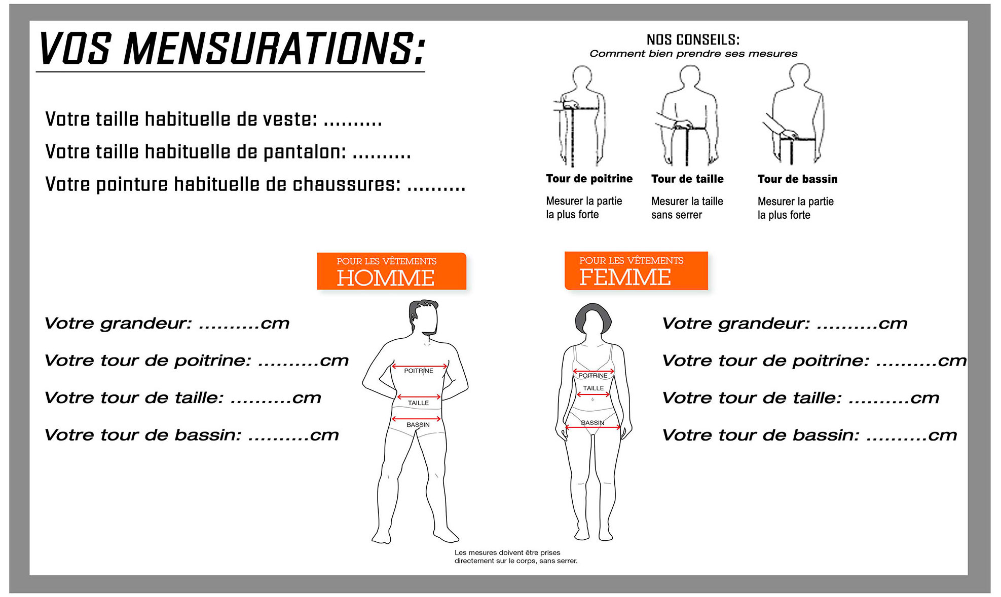

Votre taille habituelle de gant : ............


 | BON POUR COMMANDE
 |  |  |  |  | Foires Aux Questions & Comment prendre ses mensurations ?
 | (date et signature OBLIGATOIRE)

